resumen_escenarios_final
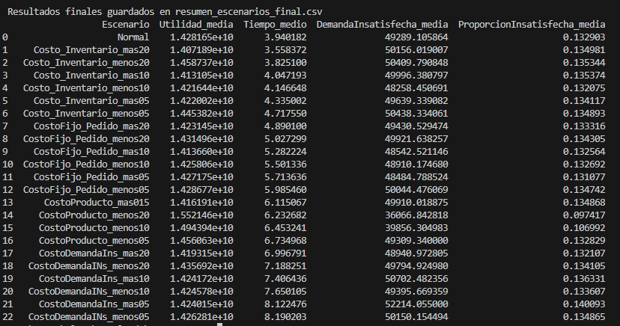
Escenario | Utilidad_media | Tiempo_medio | DemandaInsatisfecha_media | ProporcionInsatisfecha_media
Normal | 14,281,645,348 | 3.9401823 | 49,289 | 0.13290344537
Costo_Inventario_mas20 | 14,071,891,930 | 3.5583715 | 50,156 | 0.13498107592
Costo_Inventario_menos20 | 14,587,374,730 | 3.8250995 | 50,410 | 0.13534414172
Costo_Inventario_mas10 | 14,131,048,875 | 4.0471932 | 49,996 | 0.1353739223
Costo_Inventario_menos10 | 14,216,437,332 | 4.1466483 | 48,258 | 0.1320751298
Costo_Inventario_mas05 | 14,220,016,115 | 4.3350022 | 49,639 | 0.13411744714
Costo_Inventario_menos05 | 14,453,824,310 | 4.7175500 | 50,438 | 0.13489280259
CostoFijo_Pedido_mas20 | 14,231,448,596 | 4.8900995 | 49,431 | 0.13331641046
CostoFijo_Pedido_menos20 | 14,314,955,702 | 5.0272992 | 49,922 | 0.13430495504
CostoFijo_Pedido_mas10 | 14,136,599,495 | 5.2822243 | 48,543 | 0.1325636768
CostoFijo_Pedido_menos10 | 14,258,057,046 | 5.5013356 | 48,910 | 0.13269211934
CostoFijo_Pedido_mas05 | 14,271,747,255 | 5.7136361 | 48,485 | 0.13107670571
CostoFijo_Pedido_menos05 | 14,286,768,020 | 5.9854595 | 50,044 | 0.13474154634
CostoProducto_mas015 | 14,161,905,674 | 6.1150670 | 49,910 | 0.13486821386
CostoProducto_menos20 | 15,521,460,349 | 6.2326820 | 36,067 | 0.097417478102
CostoProducto_menos10 | 14,943,944,972 | 6.4532408 | 39,856 | 0.1069922584
CostoProducto_menos05 | 14,560,631,588 | 6.7349677 | 49309.34 | 0.13282937187
CostoDemandaIns_mas20 | 14,193,145,120 | 6.9967908 | 48,941 | 0.1321067207
CostoDemandaINs_menos20 | 14,356,920,547 | 7.1882513 | 49,795 | 0.13410520766
CostoDemandaIns_mas10 | 14,241,720,536 | 7.4064359 | 50,702 | 0.13633108769
CostoDemandaINs_menos10 | 14,245,780,821 | 7.6501049 | 49,396 | 0.13360700264
CostoDemandaIns_mas05 | 14,240,145,454 | 8.1224760 | 52,214 | 0.14009307246
CostoDemandaINs_menos05 | 14,262,814,596 | 8.1902033 | 50,150 | 0.13486516169

Costo_Inventario_mas20 | -1.4686922421 |  | 1.759 | 1.5632631236
Costo_Inventario_menos20 | 2.1407154052 |  | 2.274 | 1.8364432449
Costo_Inventario_mas10 | -1.0544756525 |  | 1.435 | 1.8588509318
Costo_Inventario_menos10 | -0.45658615844 |  | -2.091 | -0.62324612566
Costo_Inventario_mas05 | -0.43152753855 |  | 0.711 | 0.91344642406
Costo_Inventario_menos05 | 1.2055961184 |  | 2.332 | 1.4968439795
CostoFijo_Pedido_mas20 | -0.35147736809 |  | 0.287 | 0.31072564935
CostoFijo_Pedido_menos20 | 0.23323891365 |  | 1.283 | 1.0545322297
CostoFijo_Pedido_mas10 | -1.0156102382 |  | -1.515 | -0.25565069054
CostoFijo_Pedido_menos10 | -0.16516515581 |  | -0.769 | -0.1590071892
CostoFijo_Pedido_mas05 | -0.069306389385 |  | -1.632 | -1.3744863059
CostoFijo_Pedido_menos05 | 0.035868919964 |  | 1.533 | 1.3830348538
CostoProducto_mas015 | -0.83841651536 |  | 1.260 | 1.4783427811
CostoProducto_menos20 | 8.6811776307 |  | -26.826 | -26.700562329
CostoProducto_menos10 | 4.6374182239 |  | -19.138 | -19.496249252
CostoProducto_menos05 | 1.9534600782 |  | 0.041 | -0.055734823273
CostoDemandaIns_mas20 | -0.61967809066 |  | -0.706 | -0.59947631095
CostoDemandaINs_menos20 | 0.52707651936 |  | 1.026 | 0.90423712185
CostoDemandaIns_mas10 | -0.27955330631 |  | 2.868 | 2.5790469998
CostoDemandaINs_menos10 | -0.2511232091 |  | 0.216 | 0.52937473773
CostoDemandaIns_mas05 | -0.29058201868 |  | 5.934 | 5.4096619336
CostoDemandaINs_menos05 | -0.13185281272 |  | 1.747 | 1.4760462511

